상품제안서
컬러 펄 여행용 파우치 7종세트 | 상품코드: S36719

 |  |  |  |  |  |  | 02-713-8555 | www.synergygift.co.kr
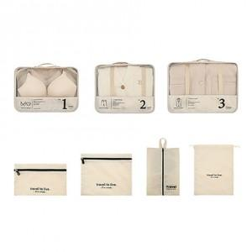

【상세/제작정보】 | <p><span style="font-size: 14pt;">※ 기본 3</span><span style="font-size: 14pt;">번 대형 뒷면 하단에 인쇄됩니다.</span></p>

【인쇄/포장옵션】 | 실크, 컬러필름전사 / 포장지포장

【공급단가】 | 수량 | 30~ | 100~ | 300~ | 1,000~ | 3,000~
*VAT별도 | 단가 | 10,400원 | 9,850원 | 9,450원 | 9,050원 | 8,900원

【상품 URL】 | https://www.synergygift.co.kr:443/src/goods_detail.php?gdno=36719

